MU_程序清单
輸送会社入力ガイド
最終届先入力ガイド
配属基地入力ガイド
契約区分入力ガイド
契約課入力ガイド
契約支店入力ガイド
船名入力ガイド
輸送会社入力ガイド
最終届先入力ガイド
配属基地入力ガイド
契約区分入力ガイド
契約課入力ガイド
契約支店入力ガイド
船名入力ガイド
輸送会社入力ガイド
最終届先入力ガイド
配属基地入力ガイド
契約区分入力ガイド
契約課入力ガイド
契約支店入力ガイド
船名入力ガイド
M01 |  | 程序清单 |  | 系统名称 | 版本 | 完成日期 |  | 作者
 |  |  |  | 唐宫 Netsuite ERP系统 | 第1版 | 2018-12-18 |  | 董海峰

 | 序号 | 程序名称 | 功能说明 |  | 实现方式 |  | 备注
 | 1 | 采购价格方案维护 | 以区域/公司/门店维度，维护原料的采购价格和税率 |  | 新增记录类型 + 开发
 | 2 | 内部交易公司客商配置 | 配置 子公司对应的内部交易的供应商/客户编码 |  | 新增记录类型
 | 3 | 中台接口-采购价格方案下发 | 将维护完成的采购价格/税率数据通过接口下发至中台门店系统。 |  | 接口程序开发
 | 4 | 【供应商】、【货品维护】界面改造 | 【供应商】、【货品维护】界面 Form改造，增加是否议价字段。 |  | Form改造，增加字段
 | 5 | 【采购订单】程序改造 | 【采购订单】程序改造，增加价格方案引用逻辑。增加可以议价的逻辑。 |  | Form改造 + 开发
 | 6 | 【销售订单】程序改造 | 【销售订单】程序改造，增加价格方案引用逻辑。 |  | Form改造 + 开发

UI_采购价格方案维护
輸送会社入力ガイド
最終届先入力ガイド
配属基地入力ガイド
契約区分入力ガイド
契約課入力ガイド
契約支店入力ガイド
船名入力ガイド
輸送会社入力ガイド
最終届先入力ガイド
配属基地入力ガイド
契約区分入力ガイド
契約課入力ガイド
契約支店入力ガイド
船名入力ガイド
輸送会社入力ガイド
最終届先入力ガイド
配属基地入力ガイド
契約区分入力ガイド
契約課入力ガイド
契約支店入力ガイド
船名入力ガイド
UI01 |  |  |  | NS程序设计 |  |  |  |  |  |  | 系统名称 |  |  |  |  |  |  |  |  | 版本 |  | 完成日期 |  | 作者
 |  |  |  |  |  |  |  |  |  |  | 唐宫 Netsuite ERP系统 |  |  |  |  |  |  |  |  | 第1版 |  | 2018-11-19 |  | 渠淼

 | 步骤 |  |  | 程序名称 |  |  |  |  |  | 功能说明 |  |  |  |  |  |  |  |  |  | 可执行动作
 | 1.1 |  |  | 采购价格方案维护 |  |  |  |  |  | 以区域/公司/门店维度，维护原料的采购价格和税率

 | 1，程序用途
 |  | 以 唐宫 区域/公司/门店/有效期 为维度，在NS系统内维护原料的采购价格和税率

 | 2，应用场景
 |  | 应用与 唐宫门店 人员在中台系统做采购下单动作时价格和税率引用。
 |  | 应用与 唐宫食品厂/贸易公司 人员在NS系统内做采购下单时价格和税率引用。
 |  | 应用与 唐宫食品厂/贸易公司 人员在NS系统内修改门店报单自动生成的销售单时价格和税率引用。

 | 3，实现方式
 |  | NS系统内，做新规界面开发的方式实现。

 | 4，程序设计
 |  | 界面名称：采购价格税率维护表
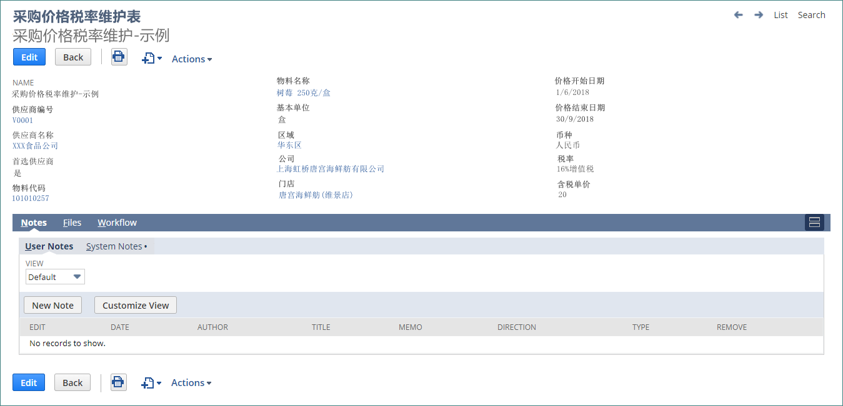

 |  | 数据对象声明：
 |  |  | 字段名称 |  |  |  |  |  | 数据类型 |  |  | 备注 |  |  | 必填 |  |  | 新增 | 修改 |  | 显示
 |  |  | 供应商 |  |  |  |  |  | 选择 |  |  | 数据选择的方式：供应商 |  |  | 必填 |  |  | ● |  |  | ●
 |  |  | 供应商名称 |  |  |  |  |  | 文字 |  |  | 供应商名称引用 |  |  | 必填 |  |  |  |  |  | ●
 |  |  | 首选供应商 |  |  |  |  |  | 是否 |  |  | check box勾选 |  |  |  |  |  | ● | ● |  | ●
 |  |  | 物料 |  |  |  |  |  | 选择 |  |  | 数据选择的方式：物料 |  |  | 必填 |  |  | ● |  |  | ●
 |  |  | 物料名称 |  |  |  |  |  | 文字 |  |  | 物料名称引用 |  |  |  |  |  |  |  |  | ●
 |  |  | 基本单位 |  |  |  |  |  | 选择 |  |  | 物料主数据引用：基本单位 |  |  |  |  |  |  |  |  | ●
 |  |  | 区域 |  |  |  |  |  | 选择 |  |  | 新规记录类型：区域，或者选择门店、公司自动带入 |  |  | 必填 |  |  | ● |  |  | ●
 |  |  | 公司 |  |  |  |  |  | 选择 |  |  | 数据选择的方式：公司，或者选择门店自动带入 |  |  | 必填 |  |  |  |  |  | ●
 |  |  | 门店 |  |  |  |  |  | 选择 |  |  | 新规记录类型：门店 |  |  | 必填 |  |  |  |  |  | ●
 |  |  | 价格开始日期 |  |  |  |  |  | 日期 |  |  | 日期选择 |  |  | 必填 |  |  | ● | ● |  | ●
 |  |  | 价格结束日期 |  |  |  |  |  | 日期 |  |  | 默认 2099/12/31 |  |  | 必填 |  |  | ● | ● |  | ●
 |  |  | 最小数量 |  |  |  |  |  | 数字 |  |  | 预留字段，固定：0值 |  |  | 必填 |  |  | ● |  |  |  |  | 预留字段，不做显示和维护
 |  |  | 最大数量 |  |  |  |  |  | 数字 |  |  | 预留字段，固定：9999999值 |  |  | 必填 |  |  | ● |  |  |  |  | 预留字段，不做显示和维护
 |  |  | 币种 |  |  |  |  |  | 选择 |  |  | 数据选择：货币，默认：CNY |  |  | 必填 |  |  | ● |  |  | ●
 |  |  | 税率 |  |  |  |  |  | 选择 |  |  | 数据选择的方式：税率 |  |  | 必填 |  |  | ● | ● |  | ●
 |  |  | 含税单价 |  |  |  |  |  | 货币 |  |  | 必填 |  |  | 必填 |  |  | ● | ● |  | ●
 |  |  | 不含税单价 |  |  |  |  |  | 货币 |  |  | 系统自动换算 |  |  | 必填 |  |  |  |  |  | ●

 |  | 可执行操作：
 |  | 0，新增 | 查询：list查询、明细查询
 |  | 1，新增：
 |  |  |  | 新增记录时，做如下处理：
 |  |  |  | 步骤一：
 |  |  |  |  |  | 检索采购价格方案 记录类型数据，检索条件为 新建数据的检索字段： |  |  |  |  |  |  |  |  |  |  |  |  | 如果主字段数据和历史数据重复则删除历史数据
 |  |  |  |  |  |  | 供应商 、物料、区域/公司/门店(输入的是空值，也一样赋值)、价格开始日期 = [价格方案的开始日期]。 |  |  |  |  |  |  |  |  |  |  |  |  |  |  |  |  |  |  | // 区域/公司/门店字段，如果新建时输入的是空值，也一样赋值检索。
 |  |  |  |  |  | 如果存在记录，则删除旧记录。
 |  |  |  | 步骤二：
 |  |  |  |  |  | 检索采购价格方案 记录类型数据，检索条件为 新建数据的检索字段： |  |  |  |  |  |  |  |  |  |  |  |  | 如果主字段数据和历史数据重复单价格日期有区别则做特殊处理
 |  |  |  |  |  |  | 供应商 、物料、区域/公司/门店(输入的是空值，也一样赋值)、价格开始日期 > [价格方案的开始日期] |  |  |  |  |  |  |  |  |  |  |  |  |  |  |  |  |  |  | // 区域/公司/门店字段，如果新建时输入的是空值，也一样赋值检索。
 |  |  |  |  |  |  |  | 并且 价格开始日期 < [价格方案的结束日期]
 |  |  |  |  |  | 如果存在记录，则：
 |  |  |  |  |  |  | 更新已有记录：已有记录.价格结束日期 = 新记录.价格开始日期 - 1。
 |  |  |  | 步骤三：
 |  |  |  |  |  | 创建新的记录；
 |  | 2，更新；
 |  |  |  | 修改记录时，做如下处理：
 |  |  |  | 步骤一，步骤二同 新增处理，需要排除本记录：
 |  |  |  | 步骤三：
 |  |  |  |  |  | 更新本记录；
 |  | 3，删除
 |  |  |  |  | 删除记录，不做额外的处理。

 |  | 4,批量导入： |  |  |  | 是否是系统的导入功能？ |  |  |  |  |  | 需要在导入之后开发页面，有一个按钮触发检查数据逻辑 |  |  |  |  |  |  |  |  | 先不做
 |  |  |  |  | 在采购价格税率维护表的List界面，增加CSV导入处理功能，提供符合格式要求的CSV文件导入系统，
 |  |  |  |  | 即可批量新增、更新、删除原料的采购价格和税率。

 |  | 5，批量复制：
 |  |  |  |  | 点击 【批量复制】按钮，即切换至批量复制界面,界面如下。 |  |  |  |  |  |  |  |  |  |  |  | 需要具体解释 |  | 需要将a公司价格方案单据数据复制到b公司等等 |  |  |  |  |  | 先不做
 |  |  |  |  |  |  |  |  | 源数据 |  |  |  |  | 新数据
 |  |  |  |  |  | 区域 |  |  |  |  |  | ---> |  |  |  | 列表选择
 |  |  |  |  |  | 公司 |  |  |  |  |  | ---> |  |  |  | 列表选择
 |  |  |  |  |  | 门店 |  |  |  |  |  | ---> |  |  |  | 列表选择
 |  |  |  |  |  | 供应商 |  |  |  |  |  |  |  |  |  | 列表选择
 |  |  |  |  |  | 物料 |  |  |  |  |  |  |  |  |  | 列表选择
 |  |  |  |  |  | 有效期 |  |  | 2018/12/18 |  |  |  |  |  |  | 默认当天

 |  |  |  |  | 点击确认后：
 |  |  |  |  |  | 即开始检索已有数据，复制新增新的数据；
 |  |  |  |  |  | 新增数据参照：新增的处理逻辑。
 |  | 6，采购价格方案下发至中台： |  |  |  |  |  |  |  | 先不处理？ |  |  | 不处理
 |  |  |  |  | 点击【下发至中台】，即触发 采购价格方案数据通过接口推送至中台系统程序运行。

UI_内部交易公司客商配置
輸送会社入力ガイド
最終届先入力ガイド
配属基地入力ガイド
契約区分入力ガイド
契約課入力ガイド
契約支店入力ガイド
船名入力ガイド
輸送会社入力ガイド
最終届先入力ガイド
配属基地入力ガイド
契約区分入力ガイド
契約課入力ガイド
契約支店入力ガイド
船名入力ガイド
輸送会社入力ガイド
最終届先入力ガイド
配属基地入力ガイド
契約区分入力ガイド
契約課入力ガイド
契約支店入力ガイド
船名入力ガイド
UI01 |  |  |  | NS程序设计 |  |  |  | 系统名称 |  |  |  |  | 版本 |  | 完成日期 | 作者
 |  |  |  |  |  |  |  | 唐宫 Netsuite ERP系统 |  |  |  |  | 第1版 |  | 2018-11-19 | 董海峰

 | 步骤 |  |  | 程序名称 |  |  | 功能说明 |  |  |  |  |  | 可执行动作
 | 1.1 |  |  | 内部交易公司客商配置 |  |  | 配置 子公司对应的内部交易的供应商/客户编码

 | 1，程序用途
 |  | 以 唐宫 区域/公司/门店/有效期 为维度，在NS系统内维护原料的采购价格和税率

 | 2，应用场景
 |  | 场景一：唐宫食品厂/贸易公司，在输入采购单时，基于供应商判断是否为内部公司；
 |  | 场景二：门店对 唐宫食品厂/贸易公司 报单生成的销售单，依据报单的供应商/公司，查询销售单对应的公司/客户。
 |  | 场景三：门店对 唐宫食品厂/贸易公司 报单生成的销售单，销售单修改时，基于销售单的公司/客户，查找供应
 |  |  | 商代码/公司，进而查询价格方案。

 | 3，实现方式
 |  | NS系统内，做新规记录类型界面的方式实现。

 | 4，程序设计
 |  | 界面名称：内部交易公司客商配置
 |  | 数据对象声明：
 |  |  | 字段名称 |  |  | 数据类型 |  |  | 备注 | 必填 | 新增 | 修改 |  | 显示
 |  |  | 供应商编号 |  |  | 文字 |  |  | 数据选择的方式：供应商 | 必填 | ● | ● |  | ●
 |  |  | 供应商名称 |  |  | 文字 |  |  | 供应商名称引用 |  |  |  |  | ●
 |  |  | 公司 |  |  | 文字 |  |  | 数据选择的方式：公司 | 必填 | ● | ● |  | ●
 |  |  | 客户编号 |  |  | 文字 |  |  | 数据选择的方式：客户 | 必填 | ● | ● |  | ●
 |  |  | 客户名称 |  |  | 文字 |  |  | 客户名称引用 |  |  |  |  | ●
 |  |  | 类型 |  |  | 文字 |  |  | 工厂/贸易公司，给中台区分供应商用。 |  | ● | ● |  | ●
 |  |  | 备注 |  |  | 文字 |  |  |  |  | ● | ● |  | ●

 |  | 可执行操作：
 |  | 0，新增 | 查询：list查询、明细查询
 |  | 1，新增：
 |  | 2，更新；
 |  | 3，删除
 |  | 4，下发至中台：
 |  |  |  |  | 在【组织结构下发】处理时，将此数据发送给中台系统。

APPL_采购价格税率数据下发中台系统
輸送会社入力ガイド
最終届先入力ガイド
配属基地入力ガイド
契約区分入力ガイド
契約課入力ガイド
契約支店入力ガイド
船名入力ガイド
輸送会社入力ガイド
最終届先入力ガイド
配属基地入力ガイド
契約区分入力ガイド
契約課入力ガイド
契約支店入力ガイド
船名入力ガイド
輸送会社入力ガイド
最終届先入力ガイド
配属基地入力ガイド
契約区分入力ガイド
契約課入力ガイド
契約支店入力ガイド
船名入力ガイド
UI01 |  |  | NS程序设计 |  |  |  |  | 系统名称 | 版本 | 完成日期 | 作者
 |  |  |  |  |  |  |  | 唐宫 Netsuite ERP系统 | 第1版 | 2018-12-18 | 董海峰

 | 步骤 |  | 程序名称 |  |  |  | 功能说明 |  | 可执行动作
 | 1.1 |  | 采购价格/税率数据下发中台门店系统 |  |  |  | 将维护完成的 采购价格/税率数据 通过接口下发至中台门店系统。

 | 1，程序用途
 |  |  |  | 将维护完成的 采购价格/税率数据 通过接口下发至中台门店系统。

 | 2，应用场景
 |  |  |  | 唐宫集团采购人员在NS系统维护价格和税率后，推送至门店的中台应用价格。

 | 3，实现方式
 |  |  |  | 手动/自动的方式，通过JSON的接口实现方式，数据传输给中台系统。

 | 4，程序设计
 |  |  |  | 程序名称：采购价格税率自动传输批处理。

 |  |  |  | 实现方式，对接字段，数据筛选方式，异常处理。。。
 |  |  |  | 对接字段：
 |  |  |  |  |  | 数据名
 |  |  |  |  |  | 供应商编号
 |  |  |  |  |  | 首选供应商
 |  |  |  |  |  | 物料代码
 |  |  |  |  |  | 基本单位
 |  |  |  |  |  | 区域
 |  |  |  |  |  | 公司
 |  |  |  |  |  | 门店
 |  |  |  |  |  | 价格开始日期
 |  |  |  |  |  | 价格结束日期
 |  |  |  |  |  | 最大数量
 |  |  |  |  |  | 最小数量
 |  |  |  |  |  | 币种
 |  |  |  |  |  | 税率
 |  |  |  |  |  | 含税单价
 |  |  |  |  |  | 不含税单价

 |  | 数据筛选方式：
 |  |  |  | 1 | 增量返回，获取接口请求参数中的时间戳，每次返回与上次时间戳之间的数据。
 |  |  |  | 2 | 若接口参数中没有时间戳，则返回全部数据。
 |  |  |  | 3 | 返回结果中以[状态码]来表明本次请求是否成功。

 |  | 异常处理：
 |  |  |  | 规定[错误码]，用来标识可能出现的异常类型。

UI_【供应商】【货品】主数据维护改造
輸送会社入力ガイド
最終届先入力ガイド
配属基地入力ガイド
契約区分入力ガイド
契約課入力ガイド
契約支店入力ガイド
船名入力ガイド
輸送会社入力ガイド
最終届先入力ガイド
配属基地入力ガイド
契約区分入力ガイド
契約課入力ガイド
契約支店入力ガイド
船名入力ガイド
輸送会社入力ガイド
最終届先入力ガイド
配属基地入力ガイド
契約区分入力ガイド
契約課入力ガイド
契約支店入力ガイド
船名入力ガイド
UI01 |  |  | NS程序设计 |  | 系统名称 | 版本 | 完成日期 | 作者
 |  |  |  |  | 唐宫 Netsuite ERP系统 | 第1版 | 2018-12-18 | 董海峰

 | 步骤 |  | 程序名称 | 功能说明 |  | 可执行动作
 | 1.1 |  | 【供应商】 【货品】主数据维护改造 | 【供应商】【货品】主数据界面维护改造

 | 1，程序用途
 |  | 以 在供应商 和 货品的主数据里，增加 是否议价的数据选项。

 | 2，应用场景
 |  | 应用与 唐宫食品厂/贸易公司 人员在NS系统内做采购下单时，是否可以修改价格的判定依据。
 |  | 应用与 唐宫食品厂/贸易公司 人员在NS系统内修改门店报单自动生成的销售单时，是否可以修改价格的判定依据。

 | 3，实现方式
 |  | NS系统内，做对供应商、货品界面 的 Form调整，增加可议价字段。

 | 4，程序设计
 |  | 界面名称：货品维护界面
 |  |  | 增加是否议价选项
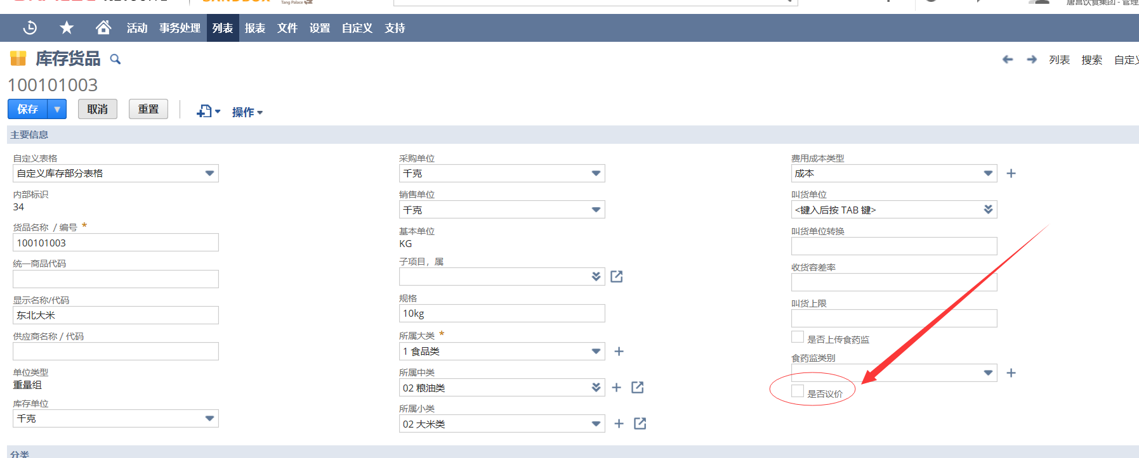

 |  | 界面名称：货品维护界面
 |  |  | 增加是否议价选项

UI_【采购订单】程序改造
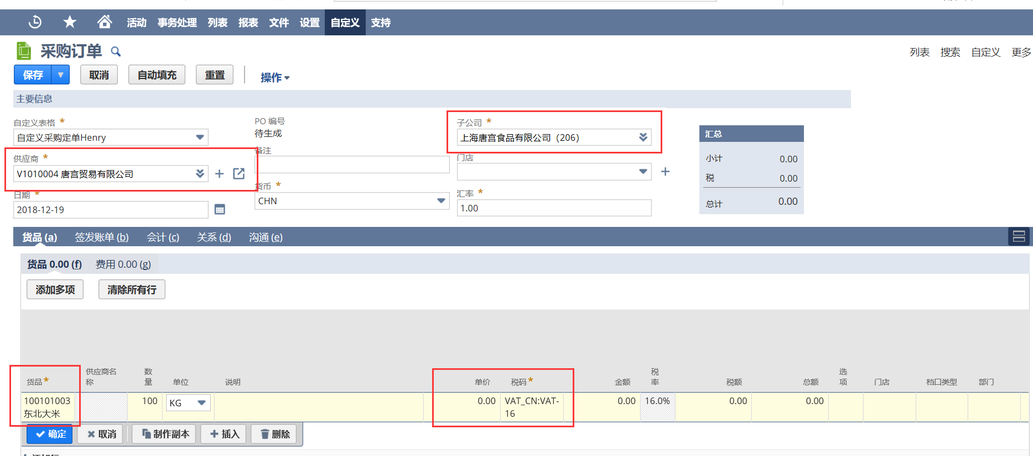
輸送会社入力ガイド
最終届先入力ガイド
配属基地入力ガイド
契約区分入力ガイド
契約課入力ガイド
契約支店入力ガイド
船名入力ガイド
輸送会社入力ガイド
最終届先入力ガイド
配属基地入力ガイド
契約区分入力ガイド
契約課入力ガイド
契約支店入力ガイド
船名入力ガイド
輸送会社入力ガイド
最終届先入力ガイド
配属基地入力ガイド
契約区分入力ガイド
契約課入力ガイド
契約支店入力ガイド
船名入力ガイド
UI01 |  |  | NS程序设计 |  |  |  |  |  | 系统名称 |  | 版本 | 完成日期 |  | 作者
 |  |  |  |  |  |  |  |  | 唐宫 Netsuite ERP系统 |  | 第1版 | 2018-12-18 |  | 董海峰

 | 步骤 |  | 程序名称 |  |  |  |  | 功能说明 |  |  | 可执行动作
 | 1.1 |  | 采购订单程序改造 |  |  |  |  | 采购订单程序，增加引入价格方案，可议价逻辑

 | 1，程序用途
 |  | 在NS输入采购订单时，引入价格方案，并依据预设条件，确定是否可以修改采购价格。

 | 2，应用场景
 |  | 贸易公司向食品厂/外部供应商采购。
 |  | 食品厂向贸易公司/外部供应商采购。

 | 3，实现方式
 |  | NS系统内，修改采购订单程序，按照 公司、供应商、物料、日期条件，引出采购价格方案。
 |  |  |  |  | 按照 供应商、物料的主数据设定，确定是否在界面控制，不允许修改价格。

 | 4，程序设计
 |  | 界面名称：【采购订单】界面
 |  | 4.1 | 增加处理逻辑，含税单价字段增加 和 处理逻辑： |  |  |  |  |  |  | 不含税单价是否是系统标准的rate字段 |  |  | 是
 |  |  |  | * 货品明细增加 含税单价字段。
 |  |  |  |  | 不含税单价不可修改。
 |  |  |  |  | 依据含税单价的赋值 和 税码，换算不含税单价。
 |  |  |  |  | 依据含税单价的赋值 和 数量，换算含税金额。
 |  |  |  |  | 依据不含税单价 和 数量，换算 税额。

 |  | 4.2 | 增加处理逻辑，价格方案引入：
 |  |  |  | * 选择 货品时做如下处理：
 |  |  |  |  | 使用界面输入的 【门店】 【子公司】【供应商】【货品】【日期】信息，检索
 |  |  |  |  |  | 处理一：获得【区域】字段
 |  |  |  |  |  |  | 如果【门店】非空，则检索 记录类型："门店主数据"，获得【区域】字段；
 |  |  |  |  |  |  | 如果【门店】为空，则用【子公司】对应的 "子公司"主数据的【区域】字段：
 |  |  |  |  |  | 处理二：获得价格方案数据
 |  |  |  |  |  |  | 按照 【门店】 -->【公司】-->【区域】的优先级顺序，检索价格方案，获得含税单价、税码；
 |  |  |  |  |  |  | 检索字段：【门店/公司/区域】 + 【供应商】+ 【货品】+ 【日期】区间 + 【数量: 固定值1】区间
 |  |  |  |  |  |  | 将：检索到的 含税单价 和 税码 复制到 货品明细行的 【含税单价】和【税码】，
 |  |  |  |  |  |  |  |  | 自动计算出 【不含税单价】【税额】【含税金额】
 |  |  |  |  |  |  | 检索不到价格方案时，赋空值给 【含税单价】和【税码】
 |  | 4.3 | 增加处理逻辑，可议价控制：
 |  |  |  |  |  |  | 判断 【供应商】【货品】主档的 "可议价"标志位。
 |  |  |  |  |  |  | 两个主数据，都没有设定 "可议价"时，则控制【含税单价】【税码】均不可以修改。

UI_【销售订单】程序改造
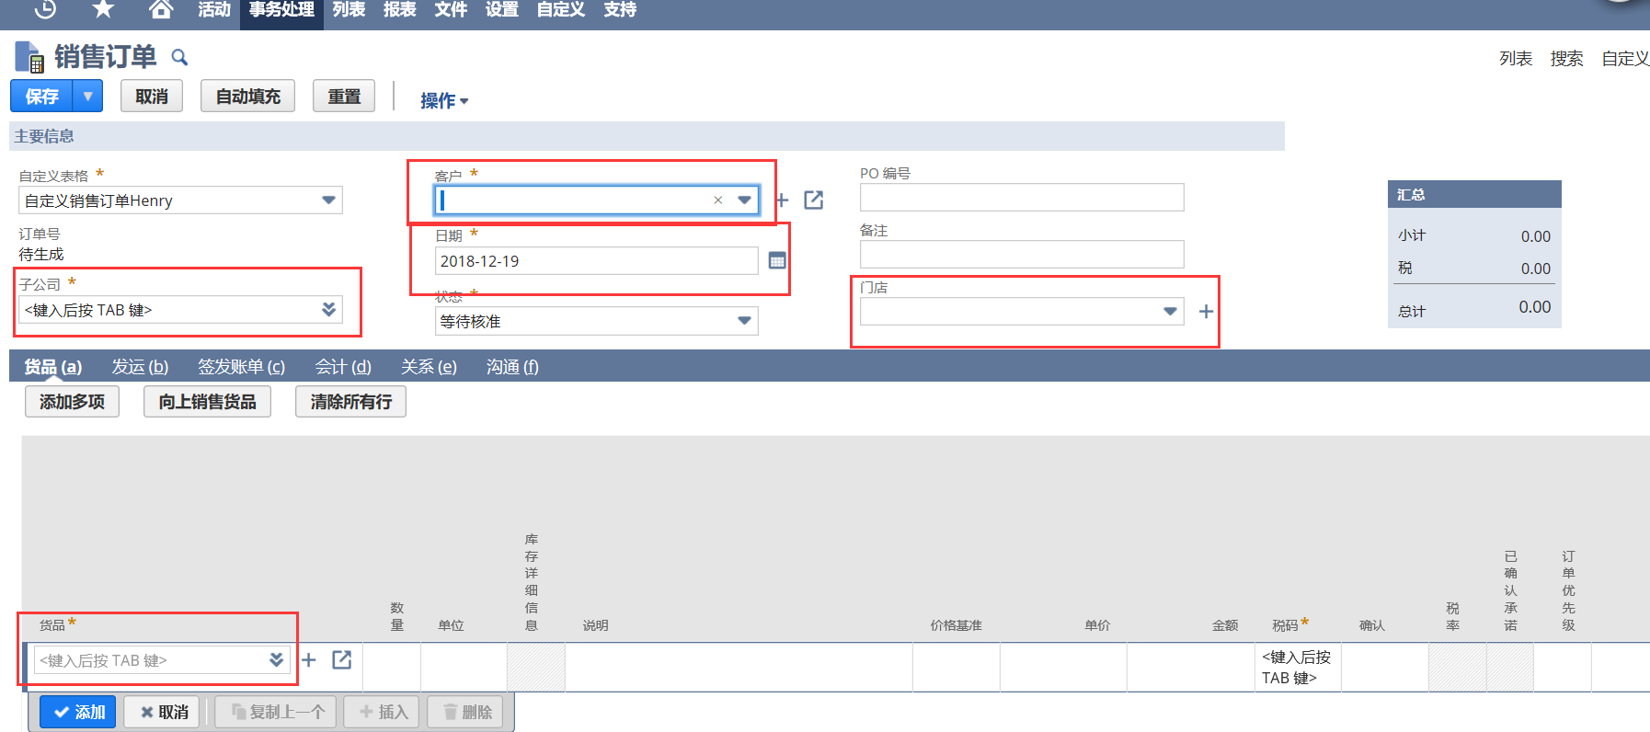
輸送会社入力ガイド
最終届先入力ガイド
配属基地入力ガイド
契約区分入力ガイド
契約課入力ガイド
契約支店入力ガイド
船名入力ガイド
輸送会社入力ガイド
最終届先入力ガイド
配属基地入力ガイド
契約区分入力ガイド
契約課入力ガイド
契約支店入力ガイド
船名入力ガイド
輸送会社入力ガイド
最終届先入力ガイド
配属基地入力ガイド
契約区分入力ガイド
契約課入力ガイド
契約支店入力ガイド
船名入力ガイド
UI01 |  |  |  | NS程序设计 |  |  |  |  |  | 系统名称 |  | 版本 |  | 完成日期 | 作者
 |  |  |  |  |  |  |  |  |  | 唐宫 Netsuite ERP系统 |  | 第1版 |  | 2018-12-18 | 董海峰

 | 步骤 |  |  | 程序名称 |  |  |  |  | 功能说明 |  |  | 可执行动作
 | 1.1 |  |  | 销售订单程序改造 |  |  |  |  | 销售订单程序，增加引入价格方案，逻辑

 | 1，程序用途
 |  | 在NS输入销售订单时，引入价格方案。

 | 2，应用场景
 |  | 门店向 贸易公司/食品厂 报单，贸易公司/食品厂在 NS自动生成的销售单上改单时候的价格引用。

 | 3，实现方式
 |  | NS系统内，修改销售订单程序，按照 公司、客户、物料、日期条件，引出采购价格方案。
 |  |  |  |  |  | 按照 销售订单类型，控制，不允许修改价格。

 | 4，程序设计
 |  | 界面名称：【采购订单】界面
 |  | 4.1 |  | 增加处理逻辑，含税单价字段增加 和 处理逻辑：
 |  |  |  |  | * 货品明细增加 含税单价字段。
 |  |  |  |  |  | 不含税单价不可修改。
 |  |  |  |  |  | 依据含税单价的赋值 和 税码，换算不含税单价。
 |  |  |  |  |  | 依据含税单价的赋值 和 数量，换算含税金额。
 |  |  |  |  |  | 依据不含税单价 和 数量，换算 税额。

 |  | 4.2 |  | 增加处理逻辑，价格方案引入：
 |  |  | * 选择 货品时做如下处理：
 |  |  |  | 使用界面输入的 【门店(销售单)】 【子公司(销售单)】【客户(销售单)】【货品】【日期】信息，检索
 |  |  |  |  | 处理一：判断是否为内部订单；
 |  |  |  |  |  |  | 【客户(销售单)】字段，检索 记录类型:"内部交易公司客商配置"，查找【子公司(2)】字段。
 |  |  |  |  |  |  |  |  | 如果查询不到记录，则判定不是内部交易的销售订单。后续逻辑不做额外处理。
 |  |  |  |  | 处理二：查找内部供应商信息：
 |  |  |  |  |  |  | 【子公司(销售单)】字段，检索 记录类型:"内部交易公司客商配置"，查找【供应商(2)】字段。
 |  |  |  |  |  |  |  |  | 如果查询不到记录，则基础数据设定缺失。后续逻辑不做额外处理。
 |  |  |  |  | 处理三：获得【区域】字段
 |  |  |  |  |  |  | 如果【门店(销售单)】非空，则检索 记录类型："门店主数据"，获得【区域】字段；
 |  |  |  |  |  |  | 如果【门店(销售单)】为空，则用【子公司(2)】对应的 "子公司"主数据的【区域】字段：
 |  |  |  |  | 处理四：获得价格方案数据
 |  |  |  |  |  |  | 按照 【门店(销售单)】 -->【子公司(2)】-->【区域】的优先级顺序，检索价格方案，获得含税单价、税码；
 |  |  |  |  |  |  | 检索字段：【门店/公司/区域】 + 【供应商（2）】+ 【货品】+ 【日期】区间 + 【数量: 固定值1】区间
 |  |  |  |  |  |  | 将：检索到的 含税单价 和 税码 复制到 货品明细行的 【含税单价】和【税码】，
 |  |  |  |  |  |  |  | 自动计算出 【不含税单价】【税额】【含税金额】
 |  |  |  |  |  |  | 检索不到价格方案时，赋空值给 【含税单价】和【税码】
 |  | 4.3 |  | 增加处理逻辑，价格修改控制：
 |  |  |  |  | 控制【含税单价】【税码】均不可以修改。

 |  | 4.4 |  | 判断如果为内部交易类采购单，需要同步生成 对应的销售订单。 |  |  |  |  |  |  | 需要处理？ |  | 不需要
 |  |  |  |  | 具体处理方式不在本设计书体现，在 "工厂与贸易公司间内部交易订单业务"的设计书里说明。

